Рус
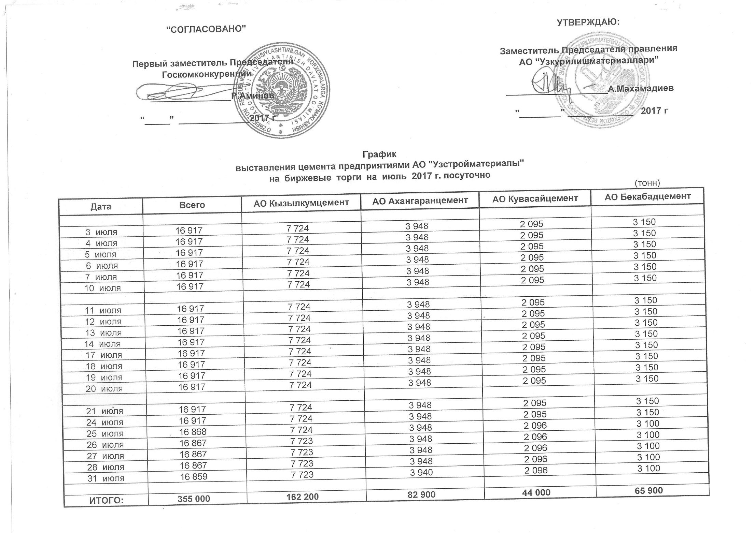
График выставления цемента предприятиями АО "Узстройматериалы" на биржевые торги на июль 2017 г. посуточно
 |  |  |  |  | тонн
Дата | Всего | АО Кызылкумцемент | АО Ахангаранцемент | АО Кувасайцемент | АО Бекабадцемент
2017-07-03 | 16,917 | 7,724 | 3,948 | 2,095 | 3,150
2017-07-04 | 16,917 | 7,724 | 3,948 | 2,095 | 3,150
2017-07-05 | 16,917 | 7,724 | 3,948 | 2,095 | 3,150
2017-07-06 | 16,917 | 7,724 | 3,948 | 2,095 | 3,150
2017-07-07 | 16,917 | 7,724 | 3,948 | 2,095 | 3,150
2017-07-10 | 16,917 | 7,724 | 3,948 | 2,095 | 3,150

2017-07-11 | 16,917 | 7,724 | 3,948 | 2,095 | 3,150
2017-07-12 | 16,917 | 7,724 | 3,948 | 2,095 | 3,150
2017-07-13 | 16,917 | 7,724 | 3,948 | 2,095 | 3,150
2017-07-14 | 16,917 | 7,724 | 3,948 | 2,095 | 3,150
2017-07-17 | 16,917 | 7,724 | 3,948 | 2,095 | 3,150
2017-07-18 | 16,917 | 7,724 | 3,948 | 2,095 | 3,150
2017-07-19 | 16,917 | 7,724 | 3,948 | 2,095 | 3,150
2017-07-20 | 16,917 | 7,724 | 3,948 | 2,095 | 3,150

2017-07-21 | 16,917 | 7,724 | 3,948 | 2,095 | 3,150
2017-07-24 | 16,917 | 7,724 | 3,948 | 2,095 | 3,150
2017-07-25 | 16,868 | 7,724 | 3,948 | 2,096 | 3,100
2017-07-26 | 16,867 | 7,723 | 3,948 | 2,096 | 3,100
2017-07-27 | 16,867 | 7,723 | 3,948 | 2,096 | 3,100
2017-07-28 | 16,867 | 7,723 | 3,948 | 2,096 | 3,100
2017-07-31 | 16,859 | 7,723 | 3,940 | 2,096 | 3,100

ЖАМИ | 355,000 | 162,200 | 82,900 | 44,000 | 65,900

